关系图
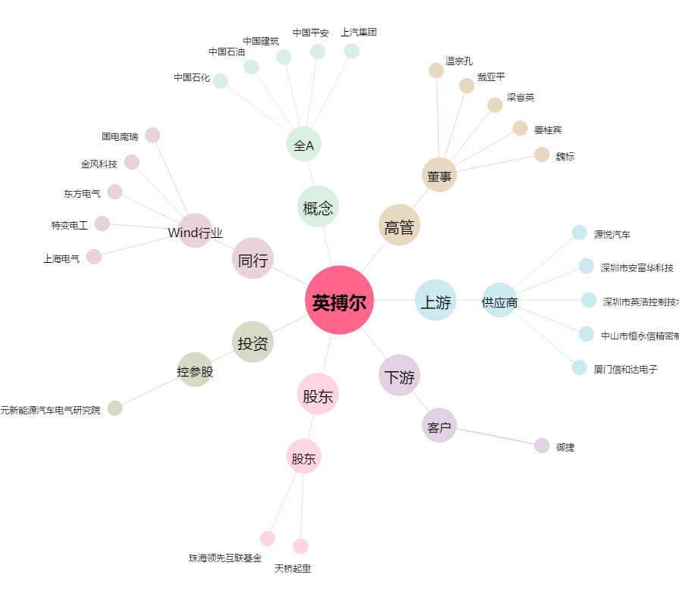
英搏尔[300681.SZ] - 关系概览图

